Screen
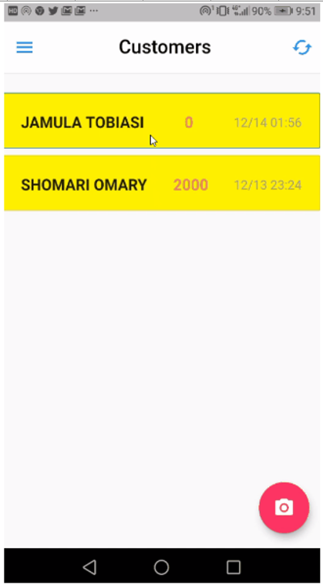
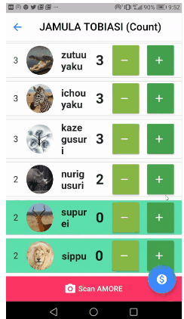
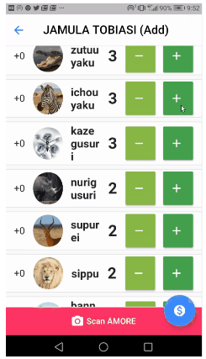
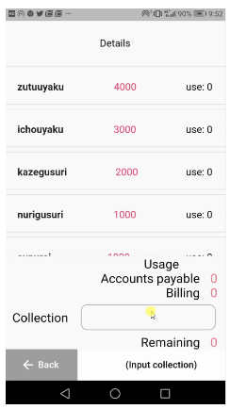

 | 初期画面 | 現在数カウント画面 | 補充数カウント画面 | 精算画面 | 顧客管理画面 | SMS通信画面 | 管理画面
Screen Name | Initial Screen | Current Quantity Input Screen | refill Quantity Input Screen | Calculation Screen | Customer Dashboard | SMS Send Screen | Admin Screen

Archtecure
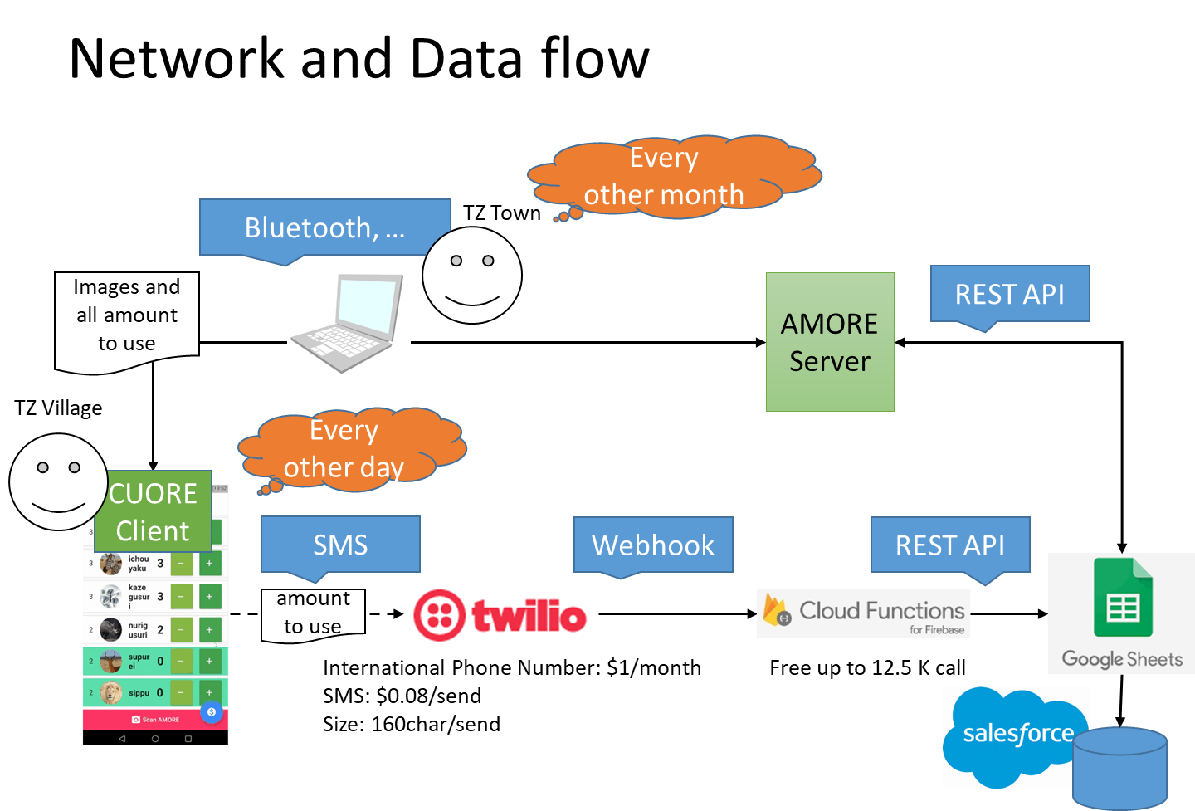

CUORE Servers

